Hoja1
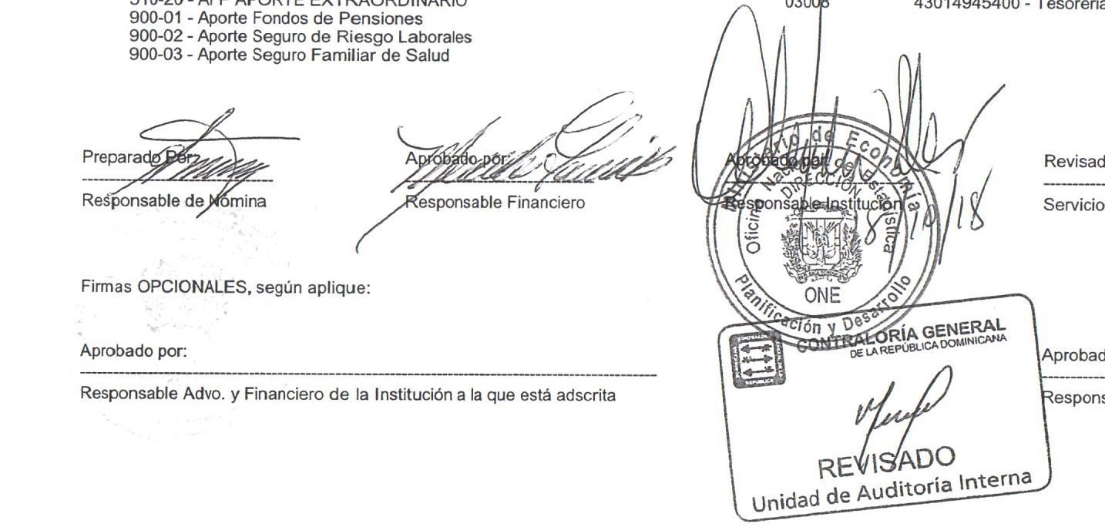


MINISTERIO DE ECONOMÍA, PLANIFICACIÓN Y DESARROLLO
OFICINA NACIONAL DE ESTADÍSTICA
Santo Domingo, República Dominicana
Nomina de Empleados en Servicios de Seguridad
Mes de Octubre 2018
Nombre | Cargo | Sueldo Bruto | AFP | ISR | SFS | Otros Desc. | Total Desc. | Neto

OFICINA NACIONAL DE ESTADISTICAS- ONE
JOSE ORLANDO SANCHEZ BAEZ | SEGURIDAD MILITAR | 15,000.00 | 0.00 | 0.00 | 0.00 | 0.00 | 0.00 | 15,000.00
Subtotal : | 1 | 15,000.00 | 0.00 | 0.00 | 0.00 | 0.00 | 0.00 | 15,000.00

DIVISION ADMINISTRATIVA- ONE
CARLOS MANUEL AMANCIO LEBRON | ENCARGADO DE SEGURIDAD | 45,800.00 | 0.00 | 1,667.25 | 0.00 | 0.00 | 1,667.25 | 44,132.75
LUIS MANUEL FERRERA MARTINEZ | SEGURIDAD | 5,800.00 | 0.00 | 0.00 | 0.00 | 0.00 | 0.00 | 5,800.00
RUBER REMEDIO DE LA ROSA SEGURA | SEGURIDAD MILITAR | 5,800.00 | 0.00 | 0.00 | 0.00 | 0.00 | 0.00 | 5,800.00
VICTOR HUGO PARRA MONTILLA | SEGURIDAD MILITAR | 6,000.00 | 0.00 | 0.00 | 0.00 | 0.00 | 0.00 | 6,000.00
JOSE FRANCISCO ASTACIO DEL CARMEN | SEGURIDAD MILITAR | 6,200.00 | 0.00 | 0.00 | 0.00 | 0.00 | 0.00 | 6,200.00
PEDRO ANTONIO DE LOS SANTOS DIAZ | SEGURIDAD MILITAR | 8,400.00 | 0.00 | 0.00 | 0.00 | 0.00 | 0.00 | 8,400.00
LUIS ENRIQUE MEDINA SANTOS | SEGURIDAD | 7,000.00 | 0.00 | 0.00 | 0.00 | 0.00 | 0.00 | 7,000.00
RUDDY UBRI SANCHEZ | SEGURIDAD MILITAR | 5,800.00 | 0.00 | 0.00 | 0.00 | 0.00 | 0.00 | 5,800.00
MICHAEL MIGUEL FRIAS PEÑA | SEGURIDAD MILITAR | 5,800.00 | 0.00 | 0.00 | 0.00 | 0.00 | 0.00 | 5,800.00
LEOCADIO REYES CRUZ | SEGURIDAD MILITAR | 6,200.00 | 0.00 | 0.00 | 0.00 | 0.00 | 0.00 | 6,200.00
PEDRO MARINO MIESES MONEGRO | SEGURIDAD MILITAR | 5,800.00 | 0.00 | 0.00 | 0.00 | 0.00 | 0.00 | 5,800.00
JOSE MARCOS BRITO BAUTISTA | SEGURIDAD | 5,700.00 | 0.00 | 0.00 | 0.00 | 0.00 | 0.00 | 5,700.00
ALEXANDER PEREZ BAUTISTA | SEGURIDAD | 6,200.00 | 0.00 | 0.00 | 0.00 | 0.00 | 0.00 | 6,200.00
Subtotal : | 13 | 120,500.00 | 0.00 | 1,667.25 | 0.00 | 0.00 | 1,667.25 | 118,832.75

Total Servicios de Seguridad: | 14 | 135,500.00 | 0.00 | 1,667.25 | 0.00 | 0.00 | 1,667.25 | 133,832.75

